Sheet1
 | Pregunta | gpt-3.5-turbo | metrica
0 | Buenas tardes don Antonio soy Lugdy Ropero dé Ocaña norte de Santander Colombia. Lo que pasa es que desde que empezaron los cursos he querido realizarlos pero no me he podido registrar en la plataforma. | 13. Cuando ingreso en la plataforma, no aparece mi curso | 1
1 | Me muestran un plan de estudios de cinco semestres para catequesis como hago para inscribirme. | 1. Crear una cuenta en la plataforma para cursos y títulos | 3 | 0 | Indeterminado
2 | (CAPTURA DE PANTALLA CON MENSAJE: "ESTA CUENTA DE CORREO YA ESTÁ REGISTRADA) Así me sale, rechaza mi correo. Si me puede ayudar. | 1. No puedo acceder con mis datos de usuario | 3 | 1 | Mal
3 | Ya terminé el curso anterior. No aparece mi certificado. Qué hago? | 4. No me ha llegado el certificado | 3 | 2 | Reguar
4 | Me podrían decir si esto quiere decir que estoy inscripta | 13. Cuando ingreso en la plataforma, no aparece mi curso | 0 | 3 | Bien
5 | Me inscribí y con beca, pero tengo duda que lo haya realizado bien.¿me podría indicar si lo logré? Gracias | 1. Crear una cuenta en la plataforma para cursos y títulos | 2
6 | Buenas noches, si me inscribí, me decía beca concedida, espero en Dios que si esté inscrita al curso Educación Emocional | 13. Cuando ingreso en la plataforma, no aparece mi curso | 3 |  | Observaciones
7 | Buenas tardes, creo que ya estoy inscrita. Ya solicite la beca pero no sé si si estoy inscrita | 13. Cuando ingreso en la plataforma, no aparece mi curso | 3 |  | Muchos preguntan si está inscrit@ en el curso y recomienda FAQ 13, debería ser FAQ 2 de UNIR?
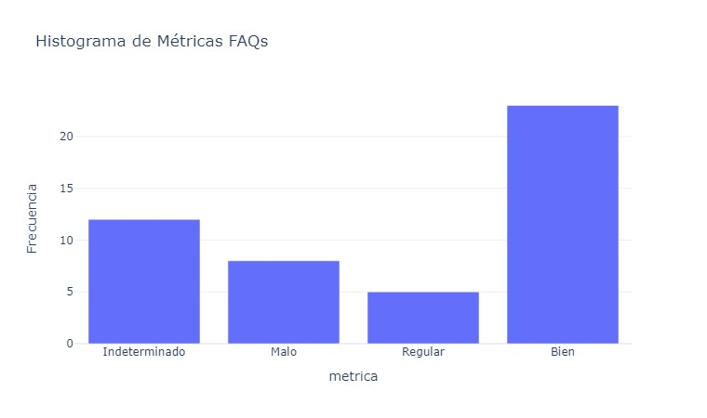
8 | Buen día disculpen a mi lo mismo me dice beca concedida pero como puedo saber si estoy inscripta? | 13. ¿Cuando ingreso en la plataforma, no aparece mi curso? | 3
9 | Buen día, soy Helga Paola Marroquin, me muestra beca concedida, pero en MIS CURSOS no puedo ver rl de Educación emocional 😧 Ya no tengo nada más que hacer? | 13. Cuando ingreso en la plataforma, no aparece mi curso | 3
10 | Muy buenos días yo no recibí ningún correo me lo piden enviar por favor con esa información 🙏 Dios les bendiga gracias | 11. ¿Cómo corregir mis datos: nombre, apellidos, institución, ...? | 0
11 | Buenas noches, gracias por los cursos que nos comparten. Yo he realizado algunos cursos pero he olvidado mi usuario y contraseña y quiero inscribirme en el curso de educación emocional. Podrían ayudarme? | 0. Olvidé mi contraseña | 3
12 | Buenas noches. Les hablo desde Colombia. Tengo una pregunta: ¿Qué tiempo dura para cargar una actividad, que me permita avanzar? | 3. He acabado el módulo y no me permite pasar al siguiente | 2
13 | Buenos días,por favor no recuerdo cuál es mi contraseña para inscribirme . mi usuario es ; neyradelacruzisabel@gmail.com | 0. Olvidé mi contraseña | 3
14 | Buen día yo quiero inscribirme pero cuando pongo “continuar” no me sale nada, necesito ayuda por favor, o ya estoy matriculada? | 1. Crear una cuenta en la plataforma para cursos y títulos | 3
15 | Hola buenas tardes. Cómo podría confirmar si efectivamente estoy ya inscrita en el curso de Educación emocional? | 13. Cuando ingreso en la plataforma, no aparece mi curso | 3
16 | Buenas noches. Dlea hago una consulta, debo realizar mi aporte en el foro y no estaría encontrando la opción para participar. Alguien me podría decir cómo encontrarlo? | 13. ¿Cuando ingreso en la plataforma, no aparece mi curso? | 0
17 | Buenos días, me podría confirmar si estoy inscripta en el curso de Educación Emocional? | 13. Cuando ingreso en la plataforma, no aparece mi curso | 3
18 | Cuando se cierra DSI alguien sabe por favor | 13. Cuando ingreso en la plataforma, no aparece mi curso | 0
19 | Buen día perdón no entiendo, cuando empieza el curso? | 1. Crear una cuenta en la plataforma para cursos y títulos | 0
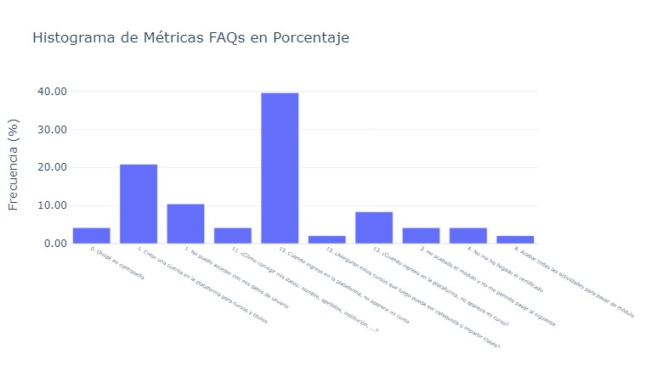
20 | Me pide un donativo de 5 euros. Eso es asi? | 8. Acabar todas las actividades para pasar de módulo | 0
21 | Una vez inscripto...te mandan algún correo para confirmar la inscripción? | 13. Cuando ingreso en la plataforma, no aparece mi curso | 1
22 | Bienos días, si ya terminé un curso pero no me dio tiempo de descargar el certificado, pero ahora lo quiero hacer... ¿cómo podría descargarlo? | 4. No me ha llegado el certificado | 3
23 | Buenas noches, una pregunta, a los videos del curso tenemos acceso una vez finalizado el mismo o pueden descargarse? | 1. Crear una cuenta en la plataforma para cursos y títulos | 0
24 | Buen día alguien puede ayudarme.? Necesito saber cómo ingreso a la.plataforma de cursos si ya tengo usuario y contraseña... | 1. No puedo acceder con mis datos de usuario | 2
25 | Buenas tardes Necesito saber si estoy registrada | 13. Cuando ingreso en la plataforma, no aparece mi curso | 1
26 | Me puede hacer el favor de informarme si estoy inscrita y cómo son los pasos para conectarse. Gracias Bendiciones. | 13. Cuando ingreso en la plataforma, no aparece mi curso | 3
27 | Hola to me registre, pero no lo encontré, no se como inscribirme perdón | 1. No puedo acceder con mis datos de usuario | 1
28 | Buenas tardes podría comunicarme si fue aceptada la beca para taller educación emocional | 13. ¿Cuando ingreso en la plataforma, no aparece mi curso? | 0
29 | Hola ya estoy registrada, y ahora? Pueden pasar el link de la página? Se me fue | 1. Crear una cuenta en la plataforma para cursos y títulos | 3
30 | Hola buenas tardes, Dios continúe bendiciendo grandemente a cada uno, como puedo verificar si fue aprobada mi beca para el curso doctrina social de la iglesia? | 1. Crear una cuenta en la plataforma para cursos y títulos | 0
31 | yo me anote pedi la beca nose donde obtendré la respuesta de la misma hnaadabps@gmail.com | 13. ¿Cuando ingreso en la plataforma, no aparece mi curso? | 0
32 | Pues yo acabo de ingresar y me dice que no hay cursos actuales 😥 | 13. Cuando ingreso en la plataforma, no aparece mi curso | 3
33 | buenas noches no me permite entrar, para terminar mi nombre es Roberto Montoro | 13. Cuando ingreso en la plataforma, no aparece mi curso | 2
34 | Cómo puedo hacer para saber si ya estoy inscripta?? Seguí el paso a paso pero no me dice en ningún lado que ya estoy inscripta | 13. Cuando ingreso en la plataforma, no aparece mi curso | 3
35 | Una vez solicitada la beca que ya lo hice cómo me llaga la confirmación? | 13. Cuando ingreso en la plataforma, no aparece mi curso | 0
36 | Yo también mí nombre es Silvia casado y ya valide mí mail pero ahí me quede | 11. ¿Cómo corregir mis datos: nombre, apellidos, institución, ...? | 1
37 | Ya estoy inscrita donde puedo ver a qué grupo. Pertenezco gracias Regina juarez Álvarez | 13. Cuando ingreso en la plataforma, no aparece mi curso | 2
38 | Hola,mi nombre es Gloria,como me inscribo? | 1. Crear una cuenta en la plataforma para cursos y títulos | 3
39 | Ya solicite la beca, tengo qué hacer algo más de eso? | 3. He acabado el módulo y no me permite pasar al siguiente | 1
40 | yo acabo de crear el correo y validarlo y por default me sale el curso de Educación Emocional y cuando le doy click a "cursos disponibles" no sale Doctrina. | 13. Cuando ingreso en la plataforma, no aparece mi curso | 3
41 | Buenas tardes. Quisiera saber si ya estoy admitido en el curso. Gracias | 13. Cuando ingreso en la plataforma, no aparece mi curso | 3
42 | Buenas noches me inscribí y me quedé solo en la inscripción de solicitar la beca | 1. Crear una cuenta en la plataforma para cursos y títulos | 3
43 | Buenos días yo hice todos los pasos pero no pude solicitar beca. No me salía esa opcion | 13. ¿Aseguran estos cursos que luego pueda ser catequista o impartir clases? | 1
44 | Buen día una consulta, por favor quisiera saber si es conforme mi inscripción, para el curso soy Jeanette Dorregaray Ramos [ | 1. No puedo acceder con mis datos de usuario | 1
45 | Buenos días ustedes mandan el Usuario y la contraseña por correo | 1. No puedo acceder con mis datos de usuario | 3
46 | Buenas tardes, una consulta: 1) el día de ayer en la plataforma mediante mi usuario visualicé el curso de Doctrina como Beca Concedida, lo cual agradezco de corazón. 2) el día de hoy al ingresar ya no visualizo el curso en Convocatorias de cursos, sin embargo 3) recibí un correo en el que se pide revisar y edital la información personal y avisar que cerca al inicio se recibirá un nuevo correo. Entonces, dónde se visualizará el contenido del curso? | 13. Cuando ingreso en la plataforma, no aparece mi curso | 3
47 | Yo tengo una pregunta sobre el curso anterior: Antiguo Testamento. ¿El curso no se puede tener para tenerlo como consulta y volver a ver ese maravilloso pasaje, no se, conservarlo ya sea en la plataforma u otro lugar como el correo no se? | 1. Crear una cuenta en la plataforma para cursos y títulos | 0

